18 老年化指数
 | 18 老年化指数

 | 時点 2025(R7)年4月1日（毎年） |  |  |  |  |  |  | 平 均 値 |  |  |  | 408.5
 | 単位 － |  |  |  |  |  |  | 標準偏差 |  |  |  | 189.8
 | 市町村名 | 指標 | 順位 |  | #REF! | 備考 | 市町村名 | 指標 | 順位 |  | #REF! | 備考

 | 千葉県 | 250.9 |  | － |  |  | 八街市 | 403.0 |  | 26
 | 千葉市 | 243.1 |  | 41 |  |  | 印西市 | 149.4 |  | 53
 | 銚子市 | 638.7 |  | 8 |  |  | 白井市 | 253.3 |  | 40
 | 市川市 | 194.6 |  | 51 |  |  | 富里市 | 309.8 |  | 35
 | 船橋市 | 205.2 |  | 48 |  |  | 南房総市 | 672.6 |  | 7
 | 館山市 | 488.8 |  | 16 |  |  | 匝瑳市 | 432.5 |  | 23
 | 木更津市 | 228.3 |  | 43 |  |  | 香取市 | 473.8 |  | 18
 | 松戸市 | 239.8 |  | 42 |  |  | 山武市 | 481.8 |  | 17
 | 野田市 | 297.4 |  | 37 |  |  | いすみ市 | 538.3 |  | 12
 | 茂原市 | 379.1 |  | 28 |  |  | 大網白里市 | 372.5 |  | 29
 | 成田市 | 217.0 |  | 44 |  |  | 酒々井町 | 387.4 |  | 27
 | 佐倉市 | 342.2 |  | 32 |  |  | 栄町 | 562.6 |  | 9
 | 東金市 | 344.6 |  | 31 |  |  | 神崎町 | 423.0 |  | 24
 | 旭市 | 321.5 |  | 33 |  |  | 多古町 | 472.3 |  | 19
 | 習志野市 | 200.6 |  | 49 |  |  | 東庄町 | 512.2 |  | 14
 | 柏市 | 211.3 |  | 46 |  |  | 九十九里町 | 695.0 |  | 5
 | 勝浦市 | 797.1 |  | 3 |  |  | 芝山町 | 464.6 |  | 20
 | 市原市 | 304.6 |  | 36 |  |  | 横芝光町 | 408.7 |  | 25
 | 流山市 | 136.9 |  | 54 |  |  | 一宮町 | 281.8 |  | 38
 | 八千代市 | 206.7 |  | 47 |  |  | 睦沢町 | 441.2 |  | 22
 | 我孫子市 | 310.0 |  | 34 |  |  | 長生村 | 449.4 |  | 21
 | 鴨川市 | 491.0 |  | 15 |  |  | 白子町 | 544.3 |  | 11
 | 鎌ケ谷市 | 267.9 |  | 39 |  |  | 長柄町 | 684.8 |  | 6
 | 君津市 | 354.7 |  | 30 |  |  | 長南町 | 706.6 |  | 4
 | 富津市 | 516.2 |  | 13 |  |  | 大多喜町 | 560.1 |  | 10
 | 浦安市 | 167.6 |  | 52 |  |  | 御宿町 | 985.6 |  | 1
 | 四街道市 | 215.3 |  | 45 |  |  | 鋸南町 | 870.6 |  | 2
 | 袖ケ浦市 | 199.7 |  | 50

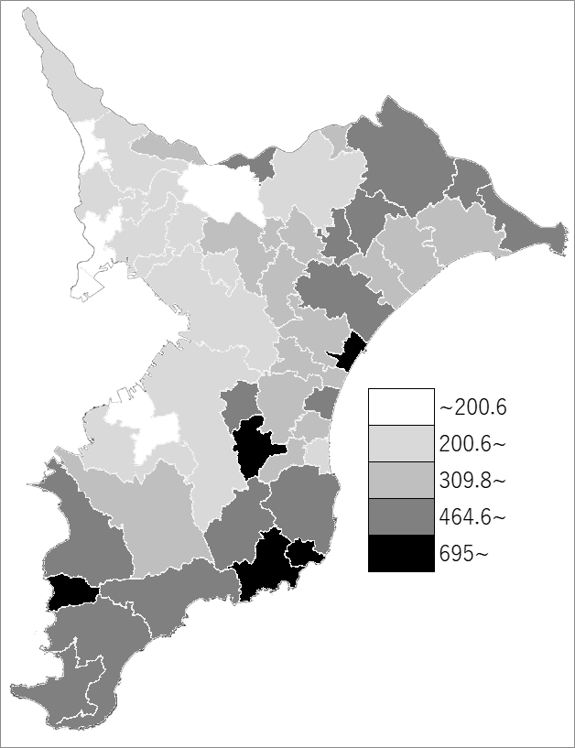
 | 千葉県の推移
令和3年 | 231
令和4年 | 235.7
令和5年 | 239.9
令和6年 | 245.6
令和7年 | 250.9

《備 考》 ・資料出所 統計課「千葉県年齢別・町丁字別人口」 ・算出方法 老年人口（65歳以上）÷年少人口（15歳未満）×100

